87 労働力人口比率（女性）
87 労働力人口比率（女性）

 | 時点 2020(R2)年10月1日（５年毎）
 | 単位 ％ |  |  |  |  |  |  |  | 偏差値 |  | 51.1
順位 |  | 都道府県名 |  | 数 値 |  |  | 順位 | 都道府県名 |  | 数 値

 |  | 0 | 全 国 |  | 53.5 | 0.0 | 24 | 0 | 福 岡 |  | 53.0
1 |  | 0 | 東 京 |  | 58.2 | 0.0 | 25 | 0 | 広 島 |  | 52.8
2 |  | 0 | 福 井 |  | 56.8 | 0.0 | 26 | 0 | 新 潟 |  | 52.7
3 |  | 0 | 沖 縄 |  | 56.3 | 0.0 | 27 | 0 | 大 阪 |  | 52.6
4 |  | 0 | 石 川 |  | 55.6 | 0.0 | 28 | 0 | 茨 城 |  | 52.4
5 |  | 0 | 愛 知 |  | 55.5 | 0.0 | 28 | 0 | 岡 山 |  | 52.4
6 |  | 0 | 長 野 |  | 55.3 | 0.0 | 30 | 0 | 岩 手 |  | 52.3
7 |  | 0 | 佐 賀 |  | 54.9 | 0.0 | 30 | 0 | 宮 城 |  | 52.3
8 |  | 0 | 富 山 |  | 54.7 | 0.0 | 30 | 0 | 京 都 |  | 52.3
9 |  | 0 | 山 梨 |  | 54.6 | 0.0 | 30 | 0 | 香 川 |  | 52.3
10 |  | 0 | 滋 賀 |  | 54.5 | 0.0 | 30 | 0 | 高 知 |  | 52.3
10 |  | 0 | 鳥 取 |  | 54.5 | 0.0 | 35 | 0 | 鹿児島 |  | 52.2
12 |  | 0 | 静 岡 |  | 54.4 | 0.0 | 36 | 0 | 福 島 |  | 52.0
13 |  | 0 | 岐 阜 |  | 54.3 | 0.0 | 37 | 0 | 青 森 |  | 51.6
14 |  | 0 | 山 形 |  | 53.9 | 0.0 | 38 | 0 | 兵 庫 |  | 51.0
14 |  | 0 | 群 馬 |  | 53.9 | 0.0 | 38 | 0 | 長 崎 |  | 51.0
16 |  | 0 | 埼 玉 |  | 53.7 | 0.0 | 40 | 0 | 徳 島 |  | 50.9
16 |  | 0 | 神奈川 |  | 53.7 | 0.0 | 41 | 0 | 愛 媛 |  | 50.7
16 |  | 0 | 熊 本 |  | 53.7 | 0.0 | 41 | 0 | 大 分 |  | 50.7
19 |  | 0 | 三 重 |  | 53.6 | 0.0 | 43 | 0 | 和歌山 |  | 50.5
19 |  | 0 | 島 根 |  | 53.6 | 0.0 | 44 | 0 | 北海道 |  | 50.2
21 |  | 0 | 栃 木 |  | 53.5 | 0.0 | 45 | 0 | 秋 田 |  | 49.5
22 |  | ◎ | 千 葉 |  | 53.2 | 0.0 | 46 | 0 | 山 口 |  | 49.2
23 |  | 0 | 宮 崎 |  | 53.1 | 0.0 | 47 | 0 | 奈 良 |  | 47.9
労働力人口比率 （女性）
北海道 | 50.2
青 森 | 51.6
岩 手 | 52.3
宮 城 | 52.3
秋 田 | 49.5
山 形 | 53.9
福 島 | 52
茨 城 | 52.4
栃 木 | 53.5
群 馬 | 53.9
埼 玉 | 53.7
千 葉 | 53.2
東 京 | 58.2
神奈川 | 53.7
新 潟 | 52.7
富 山 | 54.7
石 川 | 55.6
福 井 | 56.8
山 梨 | 54.6
長 野 | 55.3
岐 阜 | 54.3
静 岡 | 54.4
愛 知 | 55.5
三 重 | 53.6
滋 賀 | 54.5
京 都 | 52.3
大 阪 | 52.6
兵 庫 | 51
奈 良 | 47.9
和歌山 | 50.5
鳥 取 | 54.5
島 根 | 53.6
岡 山 | 52.4
広 島 | 52.8
山 口 | 49.2
徳 島 | 50.9
香 川 | 52.3
愛 媛 | 50.7
高 知 | 52.3
福 岡 | 53
佐 賀 | 54.9
長 崎 | 51
熊 本 | 53.7
大 分 | 50.7
宮 崎 | 53.1
鹿児島 | 52.2
沖 縄 | 56.3

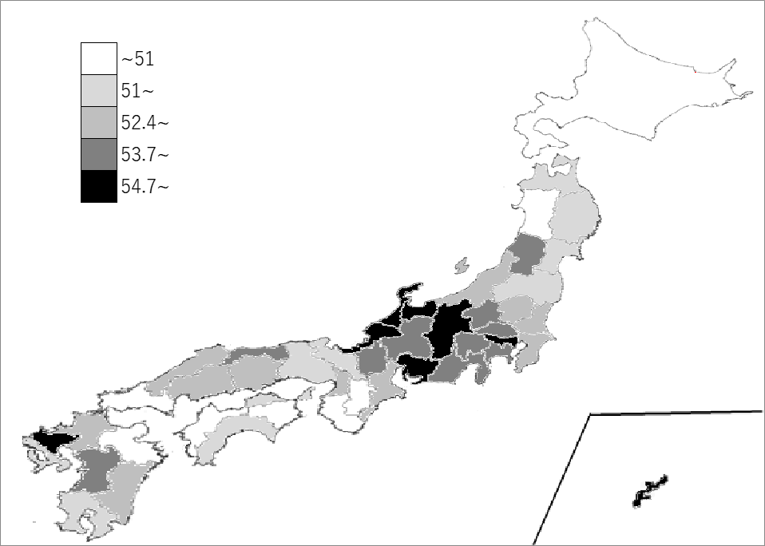
千葉県の推移
平成12年 | 47.8 | 32
平成17年 | 48 | 32
平成22年 | 49.4 | 26
平成27年 | 49.6 | 26
令和2年 | 53.2 | 22

《備 考》 ・資料出所 総務省統計局「令和2年国勢調査」 ・算出方法 労働力人口÷15歳以上人口 ・参 考 千葉県の女性の労働力人口は、1,305,425人で6位です。全国は、27,023,842人。 注）数値は15歳以上人口から労働力状態「不詳」を除いて算出しています。

